설명
딜캐릭 총합
본캐 딜캐릭 총합
배럭딜러 총합
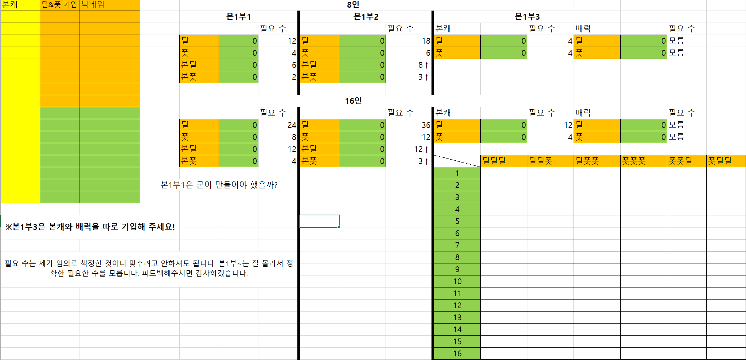
본1부3만 본캐를 기입해주세요
딜 or 폿
본1부3만 본캐를 기입해주세요
딜 or 폿
서폿캐릭 총합

배럭서폿 총합
본캐 폿캐릭 총합

조합대로 적어주세요
ex)딜딜,딜딜폿 ※딜폿딜같이 치면 안나와요!

왼쪽 기입란을 다 적고 계산(엑셀은F9)를 누르면
해당되는 닉네임이 산출되요

맨 앞글자 기준으로 나오기때문에 본캐가 앞으로

